List1
KATALOG OPREME KUHINJA PU NM PRILOGA ŠT. 1

ZAP. ŠT. | INV. ŠT. | NAZIV | FOTOGRAFIJE |  | MERE | OCENJENA VREDNOST
1 |  | POSODA ZA KRUH | 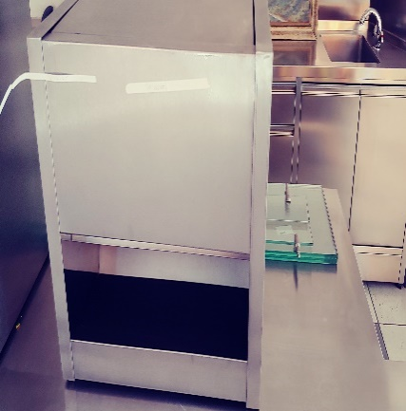 | 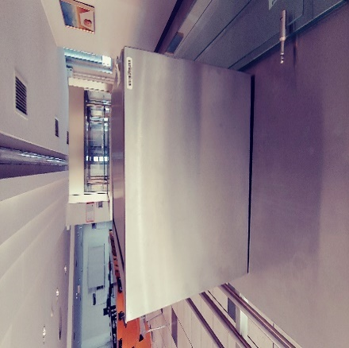 | VIŠINA: 51 CM GLOBINA: 40 CM ŠIRINA: 60 CM
2 |  | IZDAJNI PULT | 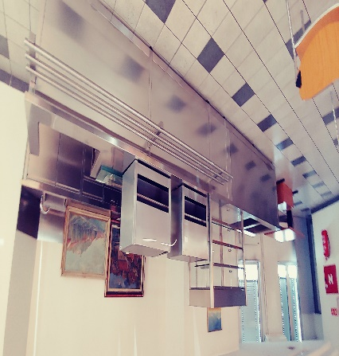 | 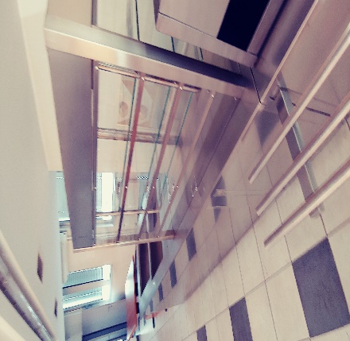 | SKUPAJ HLADILNI DEL IN PROSTOR ZA BLAGAJNO VIŠINA: 85 CM GLOBINA: 80 CM ŠIRINA: 537 CM
280 cm
80 cm
108 cm
172 cm
 | HLADILNI DEL | 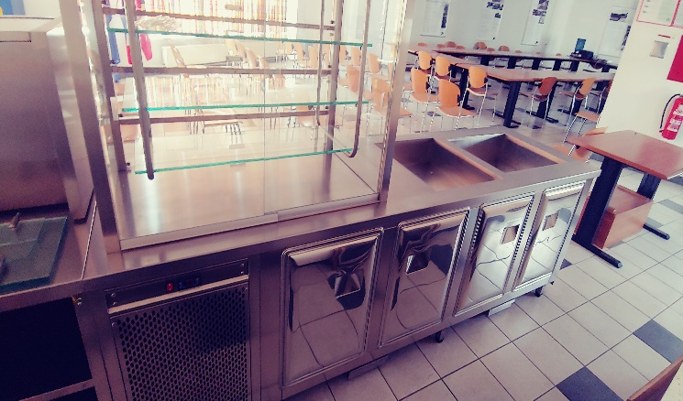 | 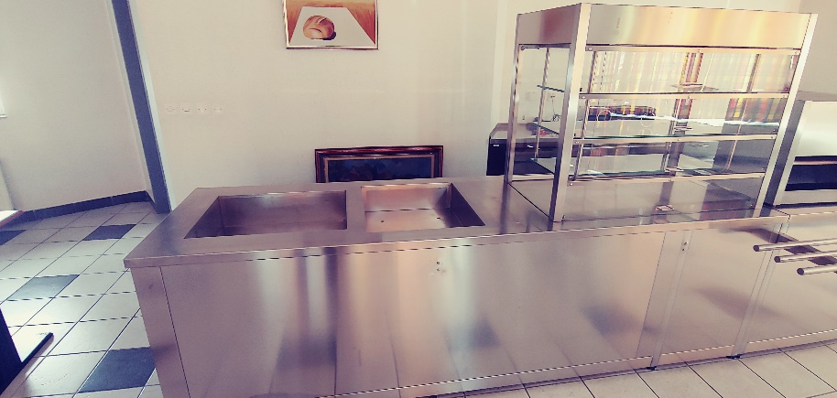 |  | VIŠINA: 85 CM GLOBINA: 80 CM ŠIRINA: 280 CM
 | BLAGAJNIŠKI DEL | 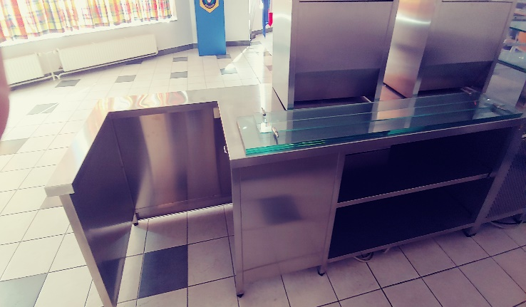 | 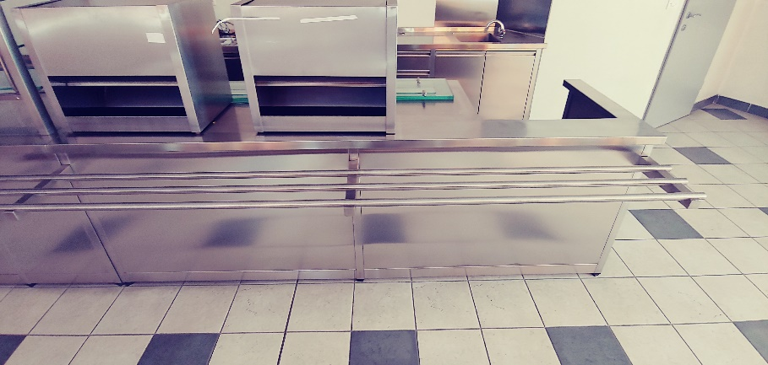 |  | VIŠINA: 85 CM GLOBINA:80 CM + 33 CM CEVNA POLICA ŠIRINA: 258 CM
3 | 67004365 | PULT INOX NEVTRALNI | 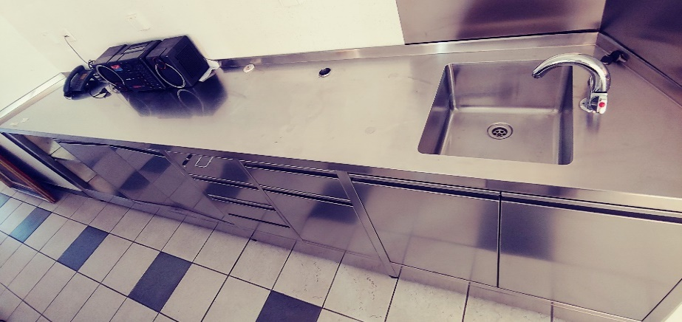 |  | VIŠINA: 85 CM GLOBINA: 52 CM ŠIRINA: 360 CM
4 | 67004360 | MIZA INOX VHODNA ZA POMIVALNI STROJ | 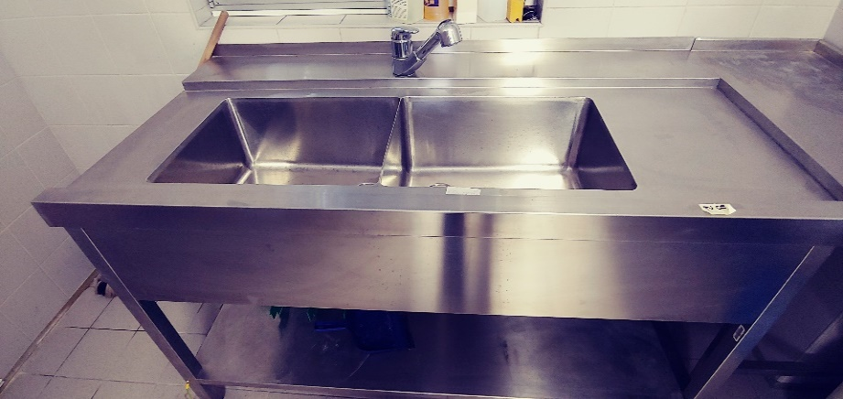 |  | VIŠINA: 86 CM GLOBINA:75,5 CM ŠIRINA: 149 CM
5 | 67004359 | MIZA INOX ZA SPREJEM UMAZANE POSODE | 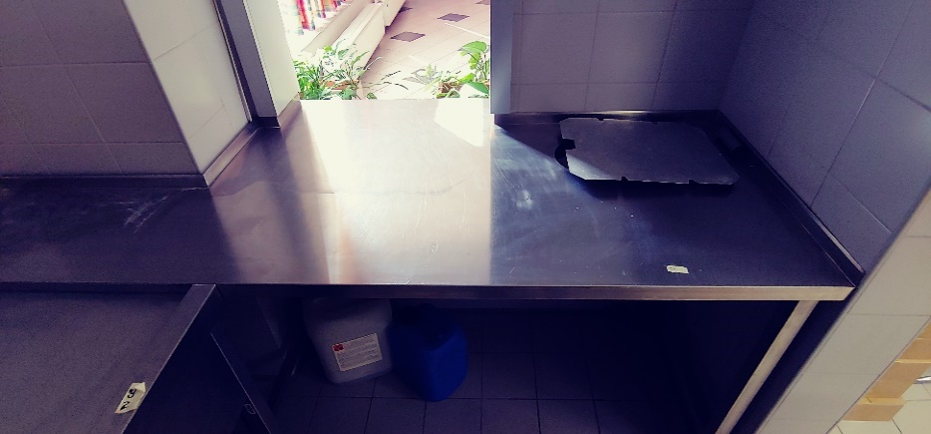 |  | VIŠINA: 86 CM GLOBINA: 90 CM ŠIRINA: 197 CM
6 | 51168994 | PONEV PREKUCNA ELEKTRIČNA KRONUS, TIP 278401 | 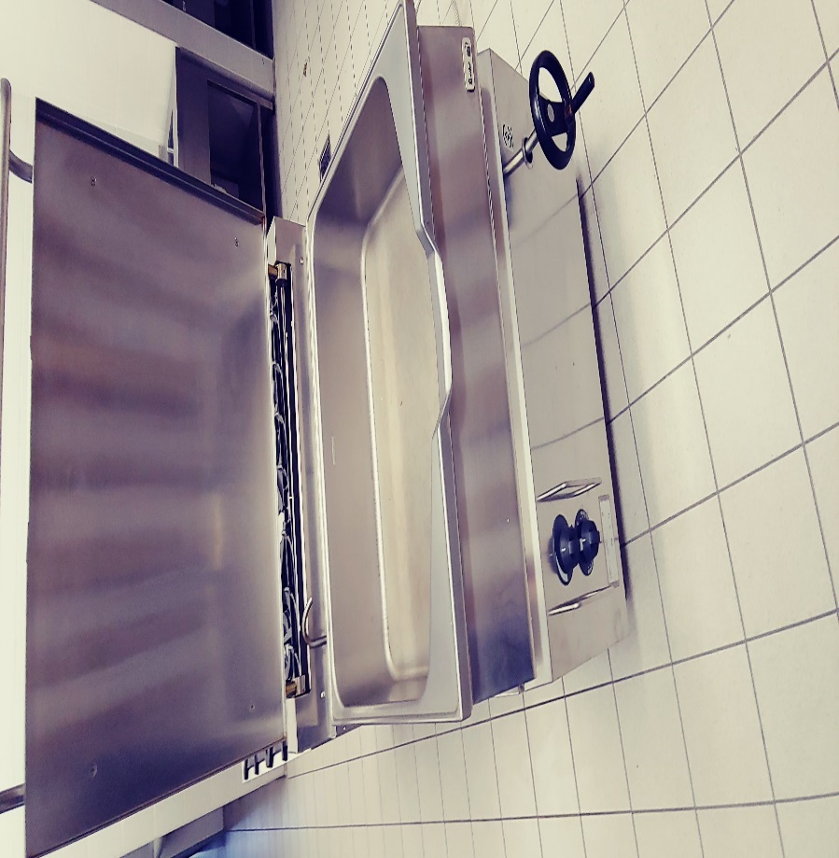 |  | VIŠINA: 93 CM GLOBINA: 70 CM ŠIRINA: 80 CM
7 | 67004367 | MIZA ODLAGALNA INOX | 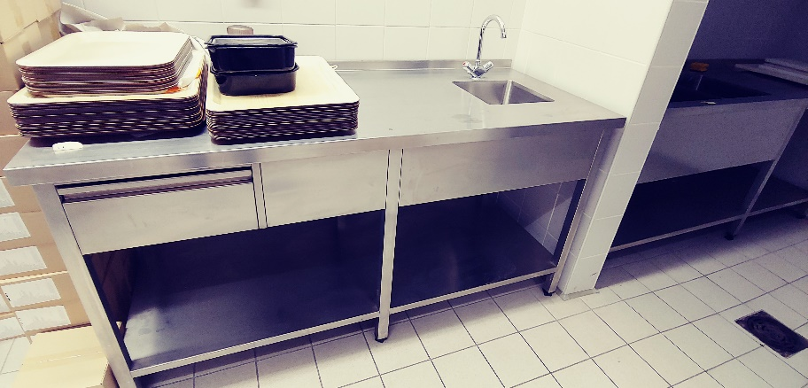 |  | VIŠINA: 85 CM GLOBINA: 70 CM ŠIRINA: 170 CM
8 | 68002513 | POLICA PREKLOPNA 600X700X30 MM | 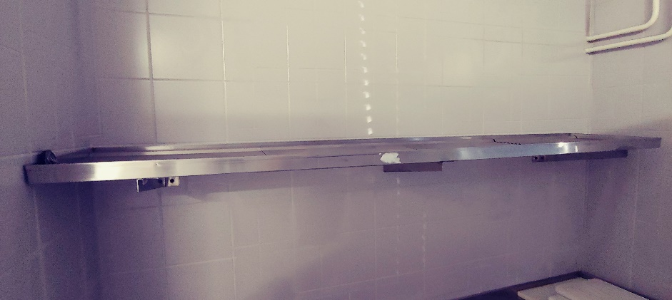 |  | VIŠINA: GLOBINA: 35,5 CM ŠIRINA: 185 CM
9 | 67004357 | KORITO DVODELNO Z ODCEJALNIKOM | 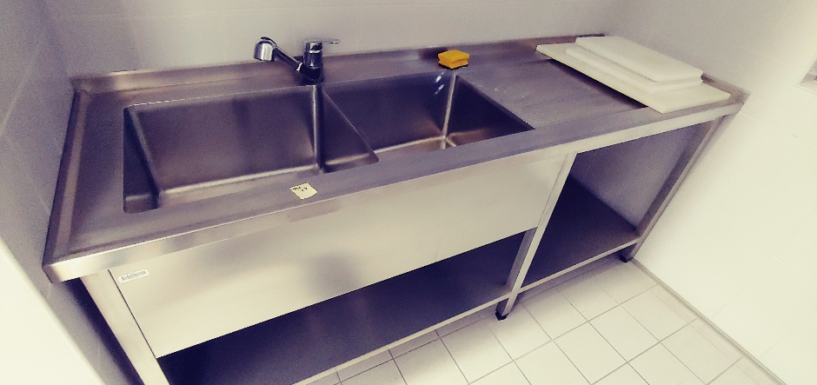 |  | VIŠINA: 85 CM GLOBINA: 65 CM ŠIRINA: 196,5 CM
10 | 68002511 | ČOK ZA SEKANJE MESA 500X700X850 | 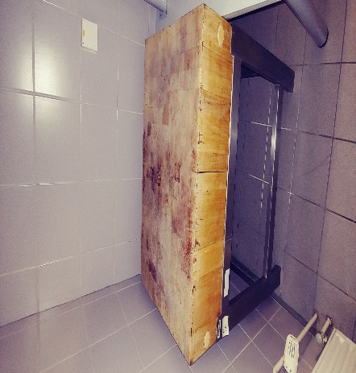 |  | VIŠINA: 88 CM GLOBINA: 50 CM ŠIRINA: 70 CM
11 | 67000555 | KORITO DVODELNO 1200X700X850 IZ RFT PLOČ | 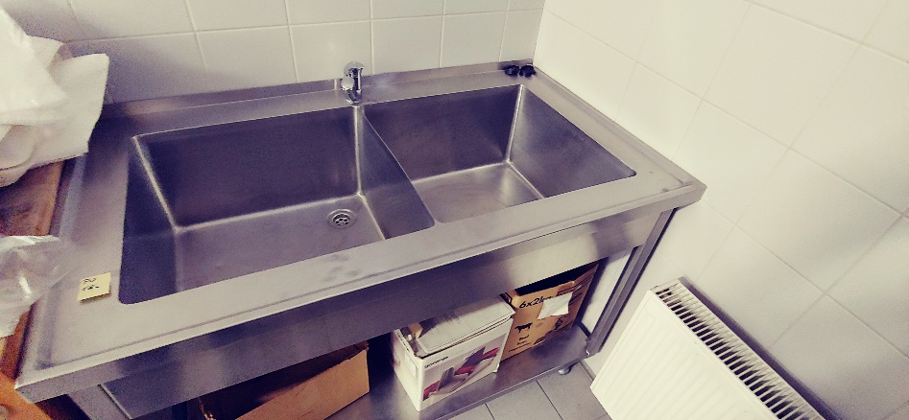 |  | VIŠINA: 86 CM GLOBINA: 70 CM ŠIRINA: 120 CM
12 | 67000560 | ČOK MESARSKI-PANJ | 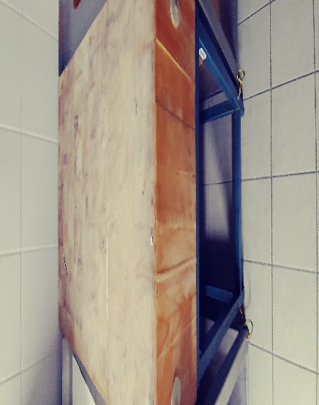 |  | VIŠINA: 89 CM GLOBINA: 48 CM ŠIRINA: 69 CM
13 | 67000543 | MIZA DELOVNA 110X700X850 IZ RFT PLOČ. | 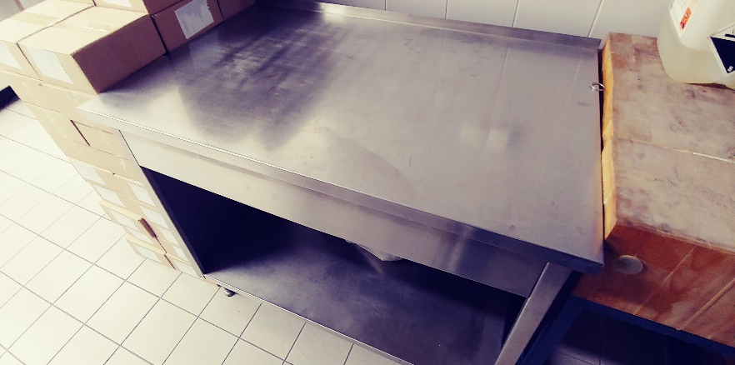 |  | VIŠINA: 86 CM GLOBINA: 70 CM ŠIRINA: 111 CM
14 | 68002506 | POLICA KONZOLNA RF | 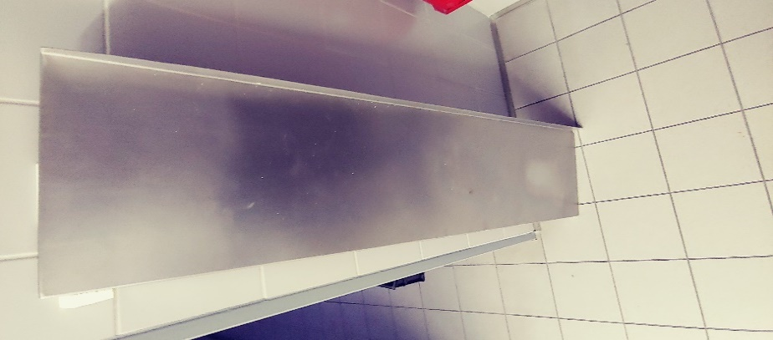 |  | VIŠINA: GLOBINA: 30 CM ŠIRINA: 130 CM
15 | 67000556 | KORITO POMIVALNO 800X700X850 PRED IZ PUL |  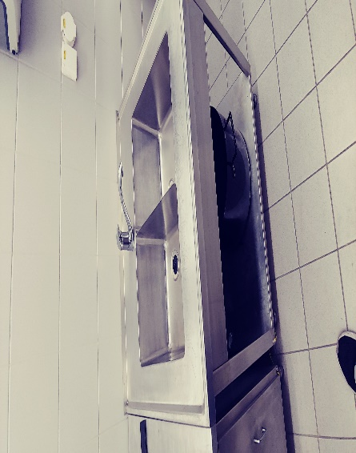 |  | VIŠINA: 85,5 CM GLOBINA: 70 CM ŠIRINA: 80 CM
16 | 51171209 | PULT Z KORITOM | 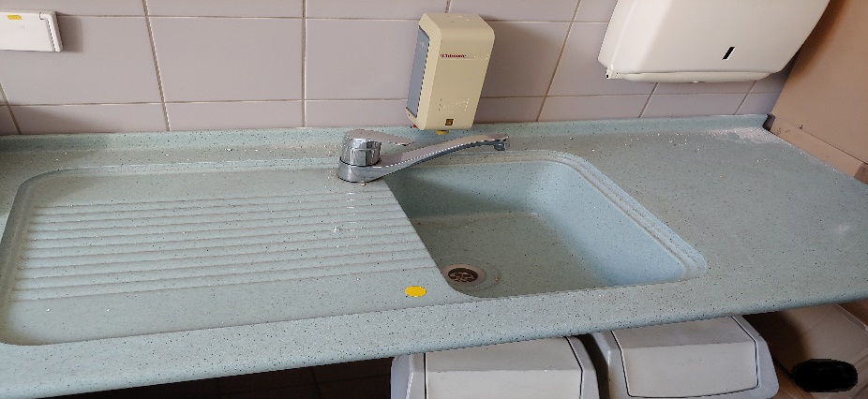 |  | 220 X 63
17 |  | KUHINJSKA NAPA | 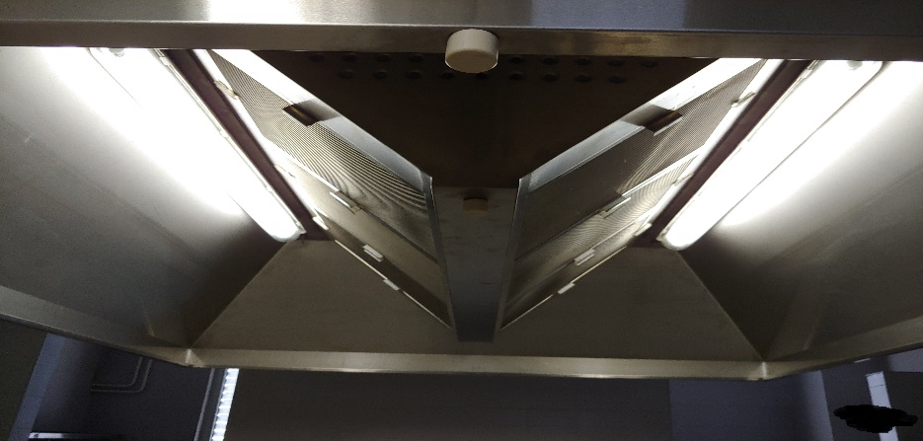 |  | DOLŽINA : 250 cm ŠIRINA: 195 cm VIŠINA: 65 cm
65 cm
250 cm
 |  |  | 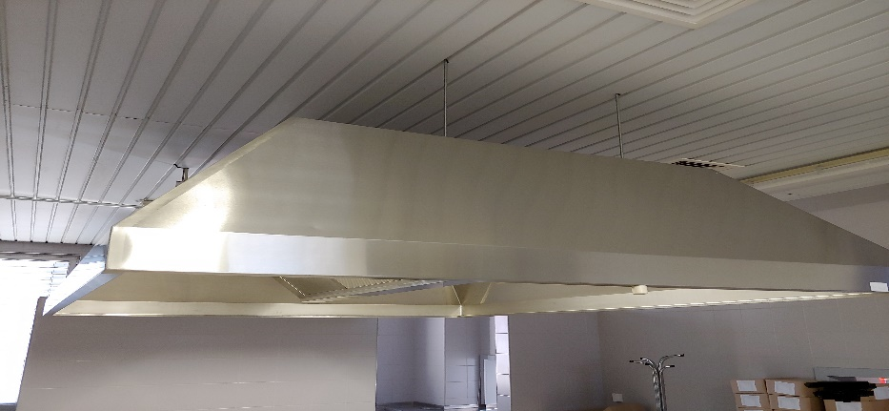
18 | 68002044 | POSODA ZA PRIBOR | 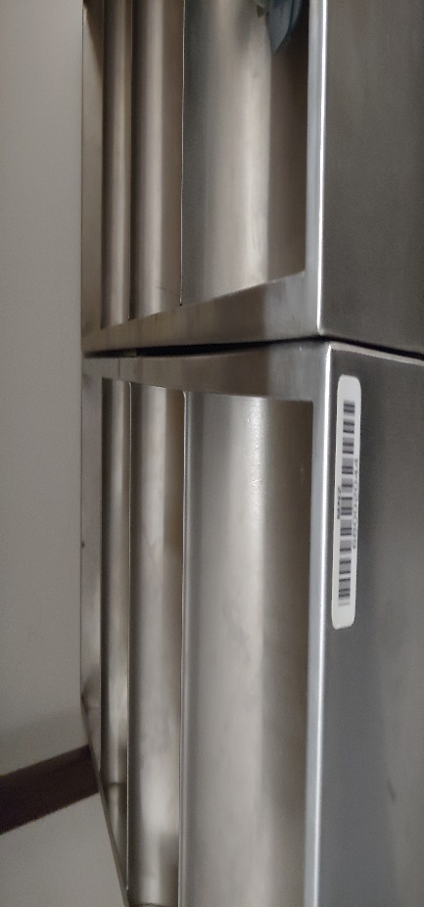
19 | BREZ KODE- DROBNI | POSODA ZA PRIBOR

